List1
 | Měú Valašské Meziříčí ulice Zašovská 784, Krásno nad Bečvou – vybavení kanceláří

 | Místnost | Označení | Obrázek | Materiál | Ks | Rozměry | Cena /ks | Cena celkem
 |  |  |  | Kování |  | ( š x v x h ) | Kč | Kč
 | 304 | A1 | 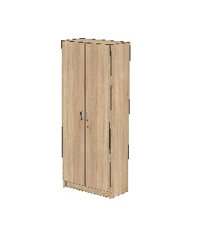 | Skříně na šanony uzamykatelná - DTDL H1145 St10 Dub Bardolino – síla desek 18 mm - Panty s tlumením a dotahem - Úchytky kovové matné – rozteč šroubů 128 mm - Nábytkový zámek – stejný klíč | 3 | 800 x 2000 x 400 |  | 0
 | 304 | A2 | 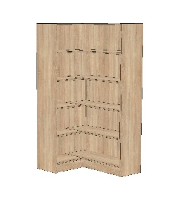 | Skříně rohová otevřená - DTDL H1145 St10 Dub Bardolino – síla desek 18 mm | 1 | 900/1100 x 2000 x 400 |  | 0
 | 304 | A3 |  | Skříně šatní uzavřená - DTDL H1145 St10 Dub Bardolino – síla desek 18 mm - Panty s tlumením a dotahem - Úchytky kovové matné – rozteč šroubů 128 mm | 1 | 500 x 2000 x 400 |  | 0
 | 304 | A4 | 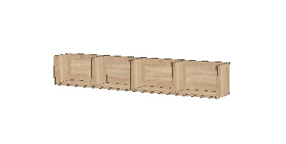 | Police otevřená zavěšená - DTDL H1145 St10 Dub Bardolino – síla desek 18 mm | 2 | 2100 x 300 x 300 |  | 0
 | 304 | A5 | 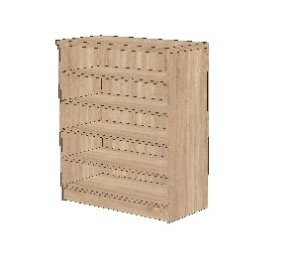 | Pult otevřený - DTDL H1145 St10 Dub Bardolino – síla desek 18 mm | 1 | 2000 x 1100 x 500 |  | 0
 | 304 | A6 | 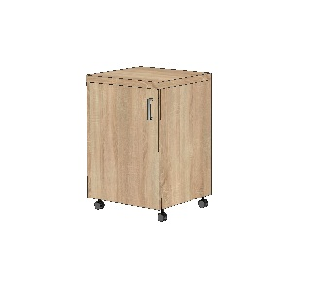 | Mobilní skříň na kopírku - DTDL H1145 St10 Dub Bardolino – síla desek 18 mm - Kolečka s brzdou - Panty s tlumením a dotahem - Úchytky kovové matné – rozteč šroubů 128 mm | 1 | 500 x 750 x 500 |  | 0
 | 304 | A7 | 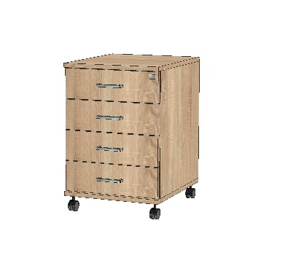 | Mobilní uzamykatelný kontejner - DTDL H1145 St10 Dub Bardolino – síla desek 18 mm - Kolečka s brzdou - Systémové zásuvky kovové - Úchytky kovové matné – rozteč šroubů 128 mm | 2 | 430 x 650 x 500 |  | 0
 | 304 | B1 |  | Věšáková stěna - DTDL H1145 St10 Dub Bardolino – síla desek 18 mm - Kovové dvojháčky matné | 1 | 800 x 2000 |  | 0
 | 304 | S1P | 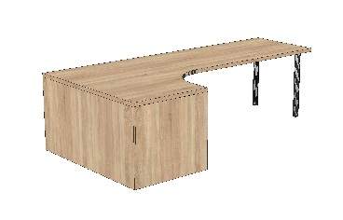 | Rohový stůl pravý - DTDL H1145 St10 Dub Bardolino – síla horních desek 36 mm - Kovová noha rektifikační matná | 1 | 1400/2800 x 750 x 800 |  | 0
 | 304 | S1L |  | Rohový stůl levý - DTDL H1145 St10 Dub Bardolino – síla horních desek 36 mm - Kovová noha rektifikační matná | 1 | 1400/2800 x 750 x 800 |  | 0
 | 305 | A4 |  | Police otevřená zavěšená - DTDL H1145 St10 Dub Bardolino – síla desek 18 mm | 2 | 2100 x 300 x 300 |  | 0
 | 305 | A6 |  | Mobilní skříň na kopírku - DTDL H1145 St10 Dub Bardolino – síla desek 18 mm - Kolečka s brzdou - Panty s tlumením a dotahem - Úchytky kovové matné – rozteč šroubů 128 mm | 1 | 500 x 750 x 500 |  | 0
 | 305 | A7 |  | Mobilní uzamykatelný kontejner - DTDL H1145 St10 Dub Bardolino – síla desek 18 mm - Kolečka s brzdou - Systémové zásuvky kovové - Úchytky kovové matné – rozteč šroubů 128 mm | 2 | 430 x 650 x 500 |  | 0
 | 305 | A8 | 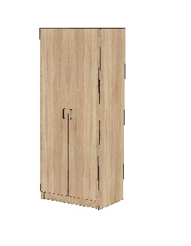 | Skříně šatní uzavřená - DTDL H1145 St10 Dub Bardolino – síla desek 18 mm - Panty s tlumením a dotahem - Úchytky kovové matné – rozteč šroubů 128 mm | 1 | 800 x 2000 x 550 |  | 0
 | 305 | A9 | 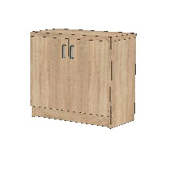 | Skříně nízká uzavřená - DTDL H1145 St10 Dub Bardolino – síla desek 18 mm - Panty s tlumením a dotahem - Úchytky kovové matné – rozteč šroubů 128 mm | 2 | 800 x 1100 x 400 |  | 0
 | 305 | A10 |  | Skříně uzavřená 1/3 - DTDL H1145 St10 Dub Bardolino – síla desek 18 mm - Panty s tlumením a dotahem - Úchytky kovové matné – rozteč šroubů 128 mm | 1 | 600 x 2000 x 400 |  | 0
 | 305 | S2L | 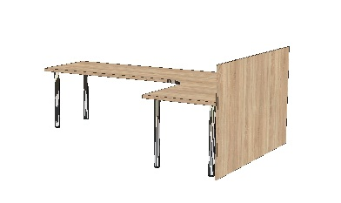 | Rohový stůl levý s krycí deskou - DTDL H1145 St10 Dub Bardolino – síla horních desek 36 mm - Kovová noha rektifikační matná | 1 | 1800/2800 x 750 x 800 |  | 0
 | 305 | S3 | 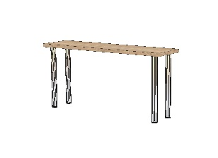 | Stůl - DTDL H1145 St10 Dub Bardolino – síla horních desek 36 mm - Kovová noha rektifikační matná | 1 | 2800 x 750 x 800 |  | 0
 | 305 | S4 |  | Stůl - DTDL H1145 St10 Dub Bardolino – síla horních desek 36 mm - Kovová noha rektifikační matná | 1 | 1540 x 750 x 420 |  | 0
 | 308 | A1 |  | Skříně na šanony uzamykatelná - DTDL H1145 St10 Dub Bardolino – síla desek 18 mm - Panty s tlumením a dotahem - Úchytky kovové matné – rozteč šroubů 128 mm - Nábytkový zámek – stejný klíč | 2 | 800 x 2000 x 400 |  | 0
 | 308 | A6 |  | Mobilní skříň na kopírku - DTDL H1145 St10 Dub Bardolino – síla desek 18 mm - Kolečka s brzdou - Panty s tlumením a dotahem - Úchytky kovové matné – rozteč šroubů 128 mm | 1 | 500 x 750 x 500 |  | 0
 | 308 | A7 |  | Mobilní uzamykatelný kontejner - DTDL H1145 St10 Dub Bardolino – síla desek 18 mm - Kolečka s brzdou - Systémové zásuvky kovové - Úchytky kovové matné – rozteč šroubů 128 mm | 2 | 430 x 650 x 500 |  | 0
 | 308 | A11 |  | Skříně nízká uzavřená - DTDL H1145 St10 Dub Bardolino – síla desek 18 mm - Panty s tlumením a dotahem - Úchytky kovové matné – rozteč šroubů 128 mm | 1 | 700 x 750 x 400 |  | 0
 | 308 | A12 |  | Skříně šatní uzavřená - DTDL H1145 St10 Dub Bardolino – síla desek 18 mm - Panty s tlumením a dotahem - Úchytky kovové matné – rozteč šroubů 128 mm | 1 | 700 x 2000 x 400 |  | 0
 | 308 | A13 |  | Skříně nízká uzavřená - DTDL H1145 St10 Dub Bardolino – síla desek 18 mm - Panty s tlumením a dotahem - Úchytky kovové matné – rozteč šroubů 128 mm | 3 | 800 x 750 x 400 |  | 0
 | 308 | B2 |  | Věšáková stěna - DTDL H1145 St10 Dub Bardolino – síla desek 18 mm - Kovové dvojháčky matné | 1 | 600 x 2000 |  | 0
 | 308 | S5P |  | Rohový stůl pravý - DTDL H1145 St10 Dub Bardolino – síla horních desek 36 mm - Kovová noha rektifikační matná | 1 | 2000/2400 x 750 x 800 |  | 0
 | 308 | S6 | 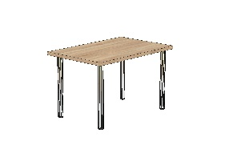 | Stůl - DTDL H1145 St10 Dub Bardolino – síla horních desek 36 mm - Kovová noha rektifikační matná | 1 | 1200 x 750 x 800 |  | 0
 | 309/310 | A1 |  | Skříně na šanony uzamykatelná - DTDL H1145 St10 Dub Bardolino – síla desek 18 mm - Panty s tlumením a dotahem - Úchytky kovové matné – rozteč šroubů 128 mm - Nábytkový zámek – stejný klíč | 8 | 800 x 2000 x 400 |  | 0
 | 309/310 | A6 |  | Mobilní skříň na kopírku - DTDL H1145 St10 Dub Bardolino – síla desek 18 mm - Kolečka s brzdou - Panty s tlumením a dotahem - Úchytky kovové matné – rozteč šroubů 128 mm | 2 | 500 x 750 x 500 |  | 0
 | 309/310 | A7 |  | Mobilní uzamykatelný kontejner - DTDL H1145 St10 Dub Bardolino – síla desek 18 mm - Kolečka s brzdou - Systémové zásuvky kovové - Úchytky kovové matné – rozteč šroubů 128 mm | 4 | 430 x 650 x 500 |  | 0
 | 309/310 | A14 |  | Skříně nízká uzavřená - DTDL H1145 St10 Dub Bardolino – síla desek 18 mm - Panty s tlumením a dotahem - Úchytky kovové matné – rozteč šroubů 128 mm | 2 | 700 x 1000 x 400 |  | 0
 | 309/310 | A15 |  | Skříně šatní uzavřená - DTDL H1145 St10 Dub Bardolino – síla desek 18 mm - Panty s tlumením a dotahem - Úchytky kovové matné – rozteč šroubů 128 mm | 2 | 700 x 2000 x 400 |  | 0
 | 309/310 | A16 | 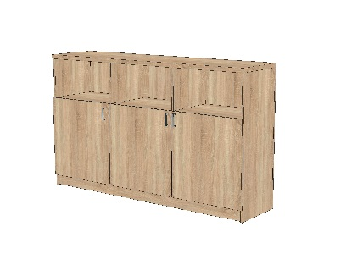 | Pult 2/3 uzavřený - DTDL H1145 St10 Dub Bardolino – síla desek 18 mm - Panty s tlumením a dotahem - Úchytky kovové matné – rozteč šroubů 128 mm | 2 | 1300 x 1100 x 500 |  | 0
 | 309/310 | S1P |  | Rohový stůl pravý - DTDL H1145 St10 Dub Bardolino – síla horních desek 36 mm - Kovová noha rektifikační matná | 1 | 1400/2800 x 750 x 800 |  | 0
 | 309/310 | S1L |  | Rohový stůl levý - DTDL H1145 St10 Dub Bardolino – síla horních desek 36 mm - Kovová noha rektifikační matná | 1 | 1400/2800 x 750 x 800 |  | 0
 | 501 | A1 |  | Skříně na šanony uzamykatelná - DTDL H1145 St10 Dub Bardolino – síla desek 18 mm - Panty s tlumením a dotahem - Úchytky kovové matné – rozteč šroubů 128 mm - Nábytkový zámek – stejný klíč | 4 | 800 x 2000 x 400 |  | 0
 | 501 | A4.1 | 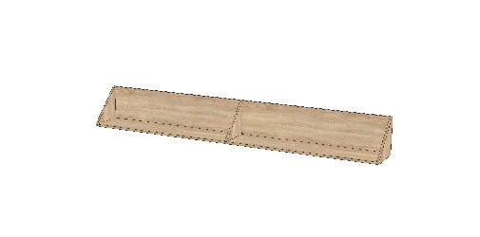 | Police otevřená zavěšená - DTDL H1145 St10 Dub Bardolino – síla desek 18 mm | 2 | 2500 x 300 x 300 |  | 0
 | 501 | A7 |  | Mobilní uzamykatelný kontejner - DTDL H1145 St10 Dub Bardolino – síla desek 18 mm - Kolečka s brzdou - Systémové zásuvky kovové - Úchytky kovové matné – rozteč šroubů 128 mm | 4 | 430 x 650 x 500 |  | 0
 | 501 | A13 |  | Skříně nízká uzavřená - DTDL H1145 St10 Dub Bardolino – síla desek 18 mm - Panty s tlumením a dotahem - Úchytky kovové matné – rozteč šroubů 128 mm | 1 | 800 x 750 x 400 |  | 0
 | 501 | A13.1 | 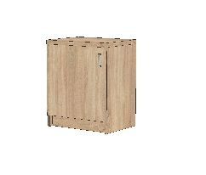 | Skříně nízká uzavřená - DTDL H1145 St10 Dub Bardolino – síla desek 18 mm - Panty s tlumením a dotahem - Úchytky kovové matné – rozteč šroubů 128 mm | 1 | 500 x 750 x 400 |  | 0
 | 501 | A17 |  | Skříně šatní uzavřená - DTDL H1145 St10 Dub Bardolino – síla desek 18 mm - Panty s tlumením a dotahem - Úchytky kovové matné – rozteč šroubů 128 mm | 1 | 600 x 2000 x 400 |  | 0
 | 501 | S6 |  | Stůl - DTDL H1145 St10 Dub Bardolino – síla horních desek 36 mm - Kovová noha rektifikační matná | 1 | 1200 x 750 x 800 |  | 0
 | 501 | S7P |  | Rohový stůl pravý - DTDL H1145 St10 Dub Bardolino – síla horních desek 36 mm - Kovová noha rektifikační matná | 1 | 2000/2800 x 750 x 800 |  | 0
 | 501 | S8 | 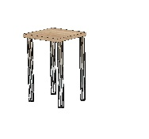 | Stůl - DTDL H1145 St10 Dub Bardolino – síla horních desek 36 mm - Kovová noha rektifikační matná | 1 | 480 x 750 x 420 |  | 0
 | 504 | A1 |  | Skříně na šanony uzamykatelná - DTDL H1145 St10 Dub Bardolino – síla desek 18 mm - Panty s tlumením a dotahem - Úchytky kovové matné – rozteč šroubů 128 mm - Nábytkový zámek – stejný klíč | 5 | 800 x 2000 x 400 |  | 0
 | 504 | A4.1 |  | Police otevřená zavěšená - DTDL H1145 St10 Dub Bardolino – síla desek 18 mm | 2 | 2500 x 300 x 300 |  | 0
 | 504 | A6 |  | Mobilní skříň na kopírku - DTDL H1145 St10 Dub Bardolino – síla desek 18 mm - Kolečka s brzdou - Panty s tlumením a dotahem - Úchytky kovové matné – rozteč šroubů 128 mm | 1 | 500 x 750 x 500 |  | 0
 | 504 | A7 |  | Mobilní uzamykatelný kontejner - DTDL H1145 St10 Dub Bardolino – síla desek 18 mm - Kolečka s brzdou - Systémové zásuvky kovové - Úchytky kovové matné – rozteč šroubů 128 mm | 2 | 430 x 650 x 500 |  | 0
 | 504 | A13 |  | Skříně nízká uzavřená - DTDL H1145 St10 Dub Bardolino – síla desek 18 mm - Panty s tlumením a dotahem - Úchytky kovové matné – rozteč šroubů 128 mm | 1 | 800 x 750 x 400 |  | 0
 | 504 | A17 |  | Skříně šatní uzavřená - DTDL H1145 St10 Dub Bardolino – síla desek 18 mm - Panty s tlumením a dotahem - Úchytky kovové matné – rozteč šroubů 128 mm | 1 | 600 x 2000 x 400 |  | 0
 | 504 | A18 |  | Skříně otevřená - DTDL H1145 St10 Dub Bardolino – síla desek 18 mm | 1 | 585 x 2000 x 400 |  | 0
 | 504 | S1P |  | Rohový stůl pravý - DTDL H1145 St10 Dub Bardolino – síla horních desek 36 mm - Kovová noha rektifikační matná | 1 | 1400/2800 x 750 x 800 |  | 0
 | 504 | S1L |  | Rohový stůl levý - DTDL H1145 St10 Dub Bardolino – síla horních desek 36 mm - Kovová noha rektifikační matná | 1 | 1400/2800 x 750 x 800 |  | 0
 | 505 | A1 |  | Skříně na šanony uzamykatelná - DTDL H1145 St10 Dub Bardolino – síla desek 18 mm - Panty s tlumením a dotahem - Úchytky kovové matné – rozteč šroubů 128 mm - Nábytkový zámek – stejný klíč | 5 | 800 x 2000 x 400 |  | 0
 | 505 | A4.1 |  | Police otevřená zavěšená - DTDL H1145 St10 Dub Bardolino – síla desek 18 mm | 2 | 2500 x 300 x 300 |  | 0
 | 505 | A6 |  | Mobilní skříň na kopírku - DTDL H1145 St10 Dub Bardolino – síla desek 18 mm - Kolečka s brzdou - Panty s tlumením a dotahem - Úchytky kovové matné – rozteč šroubů 128 mm | 1 | 500 x 750 x 500 |  | 0
 | 505 | A7 |  | Mobilní uzamykatelný kontejner - DTDL H1145 St10 Dub Bardolino – síla desek 18 mm - Kolečka s brzdou - Systémové zásuvky kovové - Úchytky kovové matné – rozteč šroubů 128 mm | 2 | 430 x 650 x 500 |  | 0
 | 505 | A13 |  | Skříně nízká uzavřená - DTDL H1145 St10 Dub Bardolino – síla desek 18 mm - Panty s tlumením a dotahem - Úchytky kovové matné – rozteč šroubů 128 mm | 2 | 800 x 750 x 400 |  | 0
 | 505 | A18.1 |  | Skříně otevřená - DTDL H1145 St10 Dub Bardolino – síla desek 18 mm | 1 | 314 x 2000 x 400 |  | 0
 | 505 | B2 |  | Věšáková stěna - DTDL H1145 St10 Dub Bardolino – síla desek 18 mm - Kovové dvojháčky matné | 1 | 500 x 2000 |  | 0
 | 505 | S1P |  | Rohový stůl pravý - DTDL H1145 St10 Dub Bardolino – síla horních desek 36 mm - Kovová noha rektifikační matná | 1 | 1400/2800 x 750 x 800 |  | 0
 | 505 | S1L |  | Rohový stůl levý - DTDL H1145 St10 Dub Bardolino – síla horních desek 36 mm - Kovová noha rektifikační matná | 1 | 1400/2800 x 750 x 800 |  | 0
 | 506 | A1 |  | Skříně na šanony uzamykatelná - DTDL H1145 St10 Dub Bardolino – síla desek 18 mm - Panty s tlumením a dotahem - Úchytky kovové matné – rozteč šroubů 128 mm - Nábytkový zámek – stejný klíč | 4 | 800 x 2000 x 400 |  | 0
 | 506 | A4.1 |  | Police otevřená zavěšená - DTDL H1145 St10 Dub Bardolino – síla desek 18 mm | 2 | 2500 x 300 x 300 |  | 0
 | 506 | A6 |  | Mobilní skříň na kopírku - DTDL H1145 St10 Dub Bardolino – síla desek 18 mm - Kolečka s brzdou - Panty s tlumením a dotahem - Úchytky kovové matné – rozteč šroubů 128 mm | 1 | 500 x 750 x 500 |  | 0
 | 506 | A7 |  | Mobilní uzamykatelný kontejner - DTDL H1145 St10 Dub Bardolino – síla desek 18 mm - Kolečka s brzdou - Systémové zásuvky kovové - Úchytky kovové matné – rozteč šroubů 128 mm | 2 | 430 x 650 x 500 |  | 0
 | 506 | A19 |  | Skříně šatní uzavřená - DTDL H1145 St10 Dub Bardolino – síla desek 18 mm - Panty s tlumením a dotahem - Úchytky kovové matné – rozteč šroubů 128 mm | 1 | 800 x 2000 x 550 |  | 0
 | 506 | A20 |  | Pult 2/3 uzavřený - DTDL H1145 St10 Dub Bardolino – síla desek 18 mm - Panty s tlumením a dotahem - Úchytky kovové matné – rozteč šroubů 128 mm | 1 | 1200 x 1100 x 500 |  | 0
 | 506 | S1P |  | Rohový stůl pravý - DTDL H1145 St10 Dub Bardolino – síla horních desek 36 mm - Kovová noha rektifikační matná | 1 | 1400/2800 x 750 x 800 |  | 0
 | 506 | S1L |  | Rohový stůl levý - DTDL H1145 St10 Dub Bardolino – síla horních desek 36 mm - Kovová noha rektifikační matná | 1 | 1400/2800 x 750 x 800 |  | 0
 | 507 | A1 |  | Skříně na šanony uzamykatelná - DTDL H1145 St10 Dub Bardolino – síla desek 18 mm - Panty s tlumením a dotahem - Úchytky kovové matné – rozteč šroubů 128 mm - Nábytkový zámek – stejný klíč | 4 | 800 x 2000 x 400 |  | 0
 | 507 | A4.1 |  | Police otevřená zavěšená - DTDL H1145 St10 Dub Bardolino – síla desek 18 mm | 2 | 2500 x 300 x 300 |  | 0
 | 507 | A6 |  | Mobilní skříň na kopírku - DTDL H1145 St10 Dub Bardolino – síla desek 18 mm - Kolečka s brzdou - Panty s tlumením a dotahem - Úchytky kovové matné – rozteč šroubů 128 mm | 1 | 500 x 750 x 500 |  | 0
 | 507 | A7 |  | Mobilní uzamykatelný kontejner - DTDL H1145 St10 Dub Bardolino – síla desek 18 mm - Kolečka s brzdou - Systémové zásuvky kovové - Úchytky kovové matné – rozteč šroubů 128 mm | 2 | 430 x 650 x 500 |  | 0
 | 507 | A17.1 |  | Skříně šatní uzavřená - DTDL H1145 St10 Dub Bardolino – síla desek 18 mm - Panty s tlumením a dotahem - Úchytky kovové matné – rozteč šroubů 128 mm | 1 | 800 x 2000 x 400 |  | 0
 | 507 | S1P |  | Rohový stůl pravý - DTDL H1145 St10 Dub Bardolino – síla horních desek 36 mm - Kovová noha rektifikační matná | 1 | 1400/2800 x 750 x 800 |  | 0
 | 507 | S1L |  | Rohový stůl levý - DTDL H1145 St10 Dub Bardolino – síla horních desek 36 mm - Kovová noha rektifikační matná | 1 | 1400/2800 x 750 x 800 |  | 0
 | 508 | A1 |  | Skříně na šanony uzamykatelná - DTDL H1145 St10 Dub Bardolino – síla desek 18 mm - Panty s tlumením a dotahem - Úchytky kovové matné – rozteč šroubů 128 mm - Nábytkový zámek – stejný klíč | 5 | 800 x 2000 x 400 |  | 0
 | 508 | A4.1 |  | Police otevřená zavěšená - DTDL H1145 St10 Dub Bardolino – síla desek 18 mm | 2 | 2500 x 300 x 300 |  | 0
 | 508 | A6 |  | Mobilní skříň na kopírku - DTDL H1145 St10 Dub Bardolino – síla desek 18 mm - Kolečka s brzdou - Panty s tlumením a dotahem - Úchytky kovové matné – rozteč šroubů 128 mm | 1 | 500 x 750 x 500 |  | 0
 | 508 | A7 |  | Mobilní uzamykatelný kontejner - DTDL H1145 St10 Dub Bardolino – síla desek 18 mm - Kolečka s brzdou - Systémové zásuvky kovové - Úchytky kovové matné – rozteč šroubů 128 mm | 2 | 430 x 650 x 500 |  | 0
 | 508 | A17.1 |  | Skříně šatní uzavřená - DTDL H1145 St10 Dub Bardolino – síla desek 18 mm - Panty s tlumením a dotahem - Úchytky kovové matné – rozteč šroubů 128 mm | 1 | 570 x 2000 x 400 |  | 0
 | 508 | A18.2 |  | Skříně otevřená - DTDL H1145 St10 Dub Bardolino – síla desek 18 mm | 1 | 320 x 2000 x 400 |  | 0
 | 508 | A21 |  | Pult otevřený - DTDL H1145 St10 Dub Bardolino – síla desek 18 mm | 1 | 1000 x 1100 x 500 |  | 0
 | 508 | B1 |  | Věšáková stěna - DTDL H1145 St10 Dub Bardolino – síla desek 18 mm - Kovové dvojháčky matné | 1 | 800 x 2000 |  | 0
 | 508 | S1P |  | Rohový stůl pravý - DTDL H1145 St10 Dub Bardolino – síla horních desek 36 mm - Kovová noha rektifikační matná | 1 | 1400/2800 x 750 x 800 |  | 0
 | 508 | S1L | 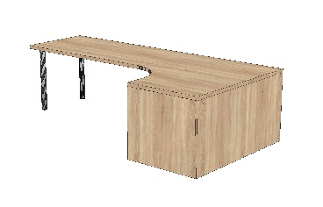 | Rohový stůl levý - DTDL H1145 St10 Dub Bardolino – síla horních desek 36 mm - Kovová noha rektifikační matná | 1 | 1400/2800 x 750 x 800 |  | 0
CELKOVÁ CENA NÁBYTKU |  |  |  |  |  |  |  | 0

